Koraton
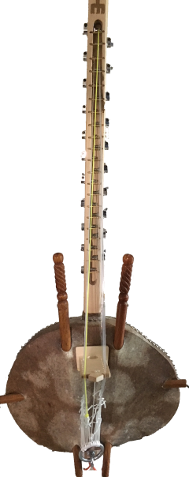
 | G | G | G | G | D | G | D | G | D | G | D | G | D | G | D | G | D | G | D | D | D
 | FA2 | DO2 | RE2 | MI2 | FA2 | SOL2 | LA2 | SIb2 | DO3 | RE3 | MI3 | FA3 | SOL3 | LA3 | SIb3 | DO4 | RE4 | MI4 | FA4 | SOL4 | LA4
Fréquence (Hz) | 87.3 | 131 | 147 | 165 | 175 | 196 | 220 | 233 | 262 | 294 | 333 | 349 | 392 | 440 | 466 | 523 | 587 | 659 | 698.5 | 784 | 880
Densité (kg/m3) | 1000 | 1000 | 1000 | 1000 | 1000 | 1000 | 1000 | 1000 | 1000 | 1000 | 1000 | 1000 | 1000 | 1000 | 1000 | 1000 | 1000 | 1000 | 1000 | 1000 | 1000
Tension (Kg) | 4.5 | 6 | 6 | 5 | 5.5 | 6 | 7 | 6 | 5 | 5 | 6 | 6 | 5 | 6 | 6 | 6 | 6 | 6 | 6 | 6 | 6
Longueur (m) | 0.9 | 0.89 | 0.85 | 0.8 | 0.78 | 0.68 | 0.72 | 0.7 | 0.7 | 0.54 | 0.63 | 0.58 | 0.52 | 0.54 | 0.49 | 0.47 | 0.45 | 0.41 | 0.42 | 0.32 | 0.28
Diametre(mm) | 1.54 | 1.20 | 1.12 | 0.97 | 0.98 | 1.05 | 0.95 | 0.86 | 0.69 | 0.80 | 0.67 | 0.69 | 0.63 | 0.59 | 0.61 | 0.57 | 0.53 | 0.52 | 0.48 | 0.56 | 0.57

